Лист 1 - Drawings
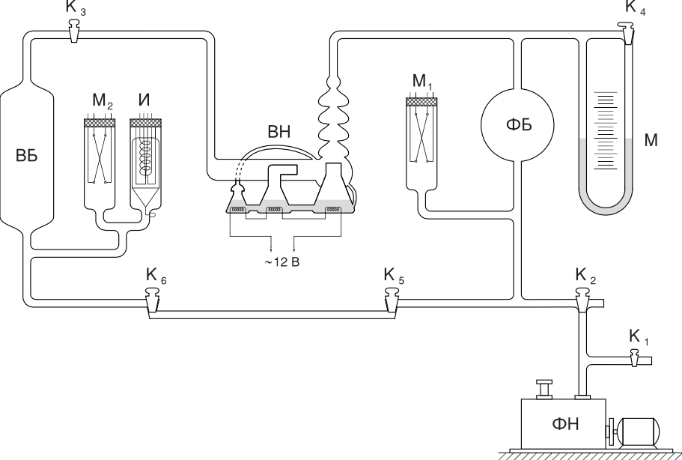

 | P
0 | 2
5 | 4
10 | 6
15 | 8
21.16 | 10
27.1 | 12
32.11 | 14
37.25 | 16
43.13 | 18
49.19 | 20
53.07 | 22
56.24 | 24
61.06 | 26
66.17 | 28
70.01 | 30
75.12 | 32
80.03 | 34
85.02 | 36
94.27 | 40
99.06 | 42
104.05 | 44
109.1 | 46
118 | 50
123.2 | 52
128.29 | 54
138.1 | 58
143.21 | 60
149.05 | 62
153.28 | 64
158.2 | 66
165.09 | 68
170.06 | 70
175.14 | 72
181.02 | 74
186.1 | 76

 | ln(P-Pпр)
0 | -7.418581
0.26 | -7.523941
1.11 | -7.641724
1.28 | -7.775256
2.13 | -7.875339
2.21 | -7.929407
3.08 | -8.04719
3.26 | -8.180721
4.05 | -8.254829
4.16 | -8.334872
5.01 | -8.421883
5.13 | -8.517193
6.07 | -8.622554
9.03 | -9.028019
9.23 | -9.21034
12.21 | -9.721166
14.24 | -10.126631

